Sheet1
Бланк заказа "Dan&Dani" на Премиум коллекцию 2017 для детей и подростков. Для оперативной обработки заказа просьба НЕ РЕДАКТИРОВАТЬ файл. Минимальный заказ от 20 000 руб. Условия минимальной РРЦ - коэффициент 2 Наименование организации: Контактное лицо:

Наименование | м/д | Состав | Подкладка | Доп.информация | Артикул | Цвет (основной/отделка) | Размер | Цена 1шт., руб. | Заказ, шт. | Сумма, руб.
ШАПКА "МИЛАНО" | девочки | 100% шерсть мериноса | 95% хлопок 5% эластан; утеплитель: 60% шерсть 40% вискоза | Декор: трикотажный бант, стразы, принт | 41646K-11-40 | молочный | XXS (40-42) | 1200 |  | 0 | 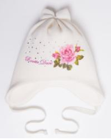 | 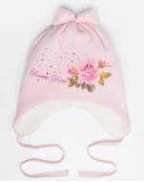
 |  |  |  |  | 41646K-39-40 | розовый | XXS (40-42) | 1200 |  | 0
 |  |  |  |  | 41646K-39-44 | розовый | XS (44-46) | 1200 |  | 0
ШАПКА "СОРБЕТТО" | девочки | 100% шерсть мериноса | 95% хлопок 5% эластан; утеплитель: 60% шерсть 40% вискоза | Декор: трикотажный декор ручной работы, стразы | 41644K-39-40 | розовый | XXS (40-42) | 1100 |  | 0 | 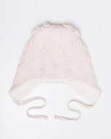 | 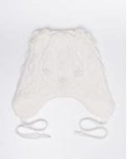
 |  |  |  |  | 41644K-11-40 | молочный | XXS (40-42) | 1100 |  | 0
ШАПКА "СЕМИФРЕДО" | девочки | 100% шерсть мериноса | 95% хлопок 5% эластан; утеплитель: 60% шерсть 40% вискоза | Декор: трикотажный декор ручной работы, стразы | 41645K-39-40 | розовый | XXS (40-42) | 1100 |  | 0 | 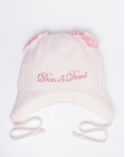 | 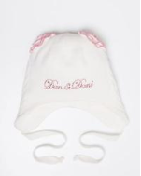
 |  |  |  |  | 41645K-11-40 | молочный | XXS (40-42) | 1100 |  | 0
ШАПКА "МЕЧТА" | девочки | 100% шерсть мериноса | 95% хлопок 5% эластан; утеплитель | Декор: трикотажный бант, стразы | 41528K-11-40 | молочный | XXS (40-42) | 1000 |  | 0 | 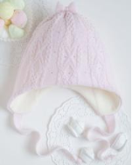 | 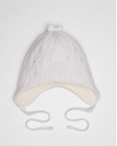 | 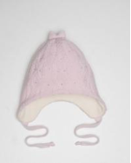
 |  |  |  |  | 41528K-39-40 | розовый | XXS (40-42) | 1000 |  | 0
 |  |  |  |  | 41528K-39-44 | розовый | XS (44-46) | 1000 |  | 0
 |  |  |  |  | 41528K-11-44 | молочный | XS (44-46) | 1000 |  | 0
ШАПКА "ИРИСКА" | девочки | 100% шерсть мериноса | 95% хлопок 5% эластан; утеплитель | Декор: трикотажный бант, стразы | 41531K-39-40 | розовый | XXS (40-42) | 950 |  | 0 | 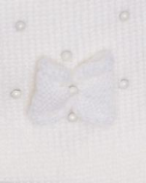 | 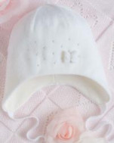 | 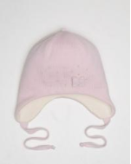 | 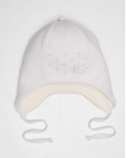
 |  |  |  |  | 41531K-11-44 | молочный | XS (44-46) | 950 |  | 0
ШАПКА "МАЛЫШКА" | девочки | 100% шерсть мериноса | 95% хлопок 5% эластан; утеплитель | Декор: трикотажный декор ручной работы, стразы | 41529K-39-40 | розовый | XXS (40-42) | 1000 |  | 0 | 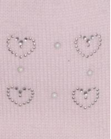 | 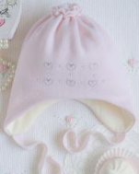 | 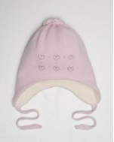 | 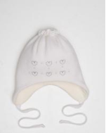
 |  |  |  |  | 41529K-11-40 | молочный | XXS (40-42) | 1000 |  | 0
ШАПКА "КАТРИН" | девочки | 38% шерсть мериноса 34% полиэстер 28% полиамид | 75% вискоза 20% шерсть 5% лайкра; утеплитель 60% шерсть 40% вискоза | Декор: диадема, подвеска, бархатный бантик; Помпон: енот натуральный | 41751B-11-46 | молочный | XS (46-48) | 1200 |  | 0 | 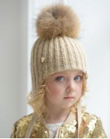 | 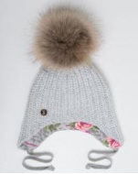 | 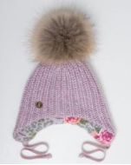 | 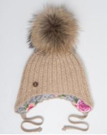
 |  |  |  |  | 41751B-39-46 | розовый | XS (46-48) | 1200 |  | 0
 |  |  |  |  | 41751B-61-46 | светло-бежевый | XS (46-48) | 1200 |  | 0
ШАПКА "НИКОЛЬ" | девочки | 30% ангора 50% шерсть мериноса 20% полиамид | 75% вискоза 20% шерсть 5% лайкра; утеплитель 60% шерсть 40% вискоза | Декор: Стразы, метал. Лейбл; Помпон: енот натуральный | 41754L-11-46 | молочный | XS (46-48) | 1300 |  | 0 | 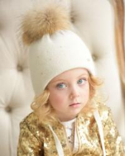 | 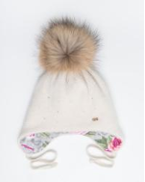
ШЛЕМ "РЯБИНКА" | девочки | 30% ангора 50% шерсть мериноса 20% полиамид | 95% хлопок 5% лайкра; утеплитель |  | 41210L-61 | светло-бежевый | XS (46-48) | 750 |  | 0 | 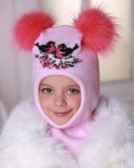 | 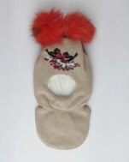
ШЛЕМ "ОЛЕНЕНОК" | девочки | 30% ангора 50% шерсть мериноса 20% полиамид | 95% хлопок 5% лайкра; утеплитель |  | 41208L-61-46 | светло-бежевый | XS (46-48) | 1100 |  | 0 | 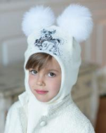 | 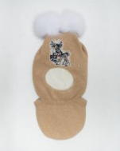
ШАПКА "МАРИШКА" | девочки | 68% альпака беби 10% шерсть мериноса экстра 22% полиамид | 95% хлопок 5% эластан; утеплитель | Декор: трикотажный декор дучной работы, жемчужные бусины | 41532P-11-44 | молочный | XS (44-46) | 950 |  | 0 | 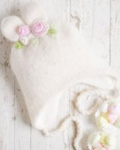 | 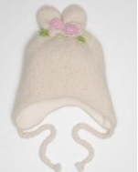
ШАПКА "СЕМИФРЕДО" | девочки | 100% шерсть мериноса | 95% хлопок 5% эластан; утеплитель: 60% шерсть 40% вискоза | Декор: трикотажный декор ручной работы, стразы | 41645K-11-44 | молочный | XS (44-46) | 1100 |  | 0 | 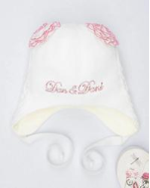
 |  |  |  |  | 41645K-39-44 | розовый | XS (44-46) | 1100 |  | 0
ШАПКА "СОРБЕТТО" | девочки | 100% шерсть мериноса | 95% хлопок 5% эластан; утеплитель: 60% шерсть 40% вискоза | Декор: трикотажный декор ручной работы, стразы | 41644K-11-44 | молочный | XS (44-46) | 1100 |  | 0 | 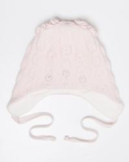
 |  |  |  |  | 41644K-39-44 | розовый | XS (44-46) | 1100 |  | 0
ШАПКА "МАРИШКА" | девочки | 68% альпака беби 10% шерсть мериноса экстра 22% полиамид | 95% хлопок 5% эластан; утеплитель | Декор: трикотажный декор ручной работы, жемчужные бусины | 41532P-61-48 | светло-бежевый | S (48-50) | 950 |  | 0 | 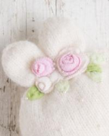 | 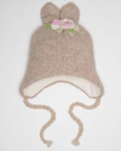
ШАПКА "БАЖЕНА" | девочки | 50% шерсть мериноса 50% полиакрил фибра люрекс | 75% вискоза 20% шерсть 5% лайкра; утеплитель 60% шерсть 40% вискоза | Декор: принт, стразы, метал. лейбл; Помпон: песец крашеный светло-розовый | 41700C-11-48 | молочный | S (48-50) | 1550 |  | 0 | 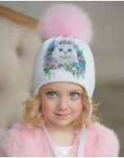 | 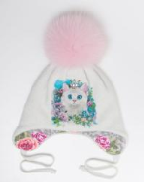 | 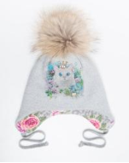 | 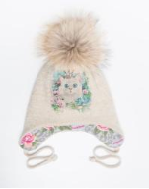
 |  |  |  |  | 41700C-22-48 | светло-серый | S (48-50) | 1550 |  | 0
 |  |  |  | Декор: принт, стразы, метал. лейбл; Помпон: енот натуральный | 41700C-61-48 | светло-бежевый | S (48-50) | 1550 |  | 0
 |  |  |  |  | 41700C-11-52 | молочный | M (52-54) | 1550 |  | 0
 |  |  |  | Декор: принт, стразы, метал. лейбл; Помпон: енот натуральный | 41700C-22-52 | светло-серый | M (52-54) | 1550 |  | 0
 |  |  |  |  | 41700C-61-52 | светло-бежевый | M (52-54) | 1550 |  | 0
ШАПКА "КЛАРИССА" | девочки | 50% шерсть мериноса 50% полиакрил фибра люрекс | 75% вискоза 20% шерсть 5% лайкра; утеплитель 60% шерсть 40% вискоза | Декор: принт, стразы, лейбл; Помпон: песец белый | 41699C-11-48 | молочный | S (48-50) | 1600 |  | 0 | 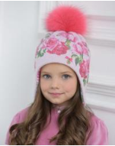 | 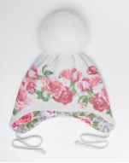 | 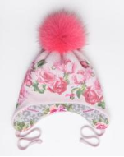 | 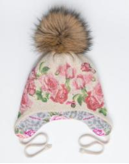
 |  |  |  |  | 41699C-39-48 | розовый | S (48-50) | 1600 |  | 0
 |  |  |  | Декор: принт, стразы, лейбл; Помпон: енот натуральный | 41699C-61-48 | светло-бежевый | S (48-50) | 1600 |  | 0
 |  |  |  |  | 41699C-11-52 | молочный | M (52-54) | 1600 |  | 0
 |  |  |  | Декор: принт, стразы, лейбл; Помпон: песец крашеный розовый | 41699C-39-52 | розовый | M (52-54) | 1600 |  | 0
 |  |  |  |  | 41699C-61-52 | светло-бежевый | M (52-54) | 1600 |  | 0
ШАПКА "КОНСТАНЦИЯ" | девочки | 50% шерсть мериноса 50% полиакрил фибра люрекс | 95% хлопок 5% эластан; утеплитель: 60% шерсть 40% вискоза | Декор: принт, стразы, лейбл; Помпон: песец крашеный синий | 41701C-11/98-48 | молочный/темно-синий | S (48-50) | 1650 |  | 0 | 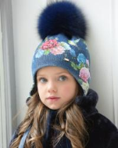 | 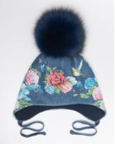
ШАПКА "ТОПТЫЖКА" | девочки | 50% шерсть мериноса 50% акрил | 95% хлопок 5% лайкра | Декор: жаккард, стразы; | 41393C-11/25-48 | белый/красный | S (48-50) | 850 |  | 0 | 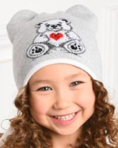 | 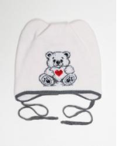 | 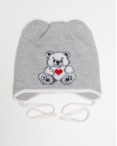
 |  |  |  |  | 41393C-22/25-48 | светло-серый/красный | S (48-50) | 850 |  | 0
ШАПКА "СОФИКО" | девочки | 50% шерсть мериноса 50% акрил | 95% хлопок 5% лайкра | Декор: стразы, камни; | 41412C-15/11-48 | фуксия/белый | S (48-50) | 700 |  | 0 | 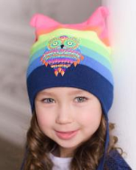 | 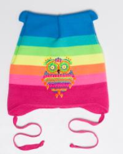 | 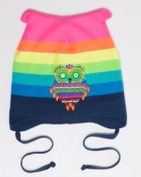
 |  |  |  |  | 41412C-98/11-48 | темно-синий/белый | S (48-50) | 700 |  | 0
ШАПКА "ПЕГГИ" | девочки | 50% шерсть мериноса 50% акрил | 95% хлопок 5% лайкра | Декор: жемчуг, стразы, шеврон с подвеской, бантик; | 41394C-22/15-48 | светло-серый/фуксия | S (48-50) | 350 |  | 0 | 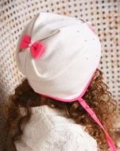
 |  |  |  |  | 41394C-11/25-48 | белый/красный | S (48-50) | 350 |  | 0
 |  |  |  |  | 41394C-11/15-48 | белый/фуксия | S (48-50) | 350 |  | 0
ШАПКА "ХЛОЯ" | девочки | 38% шерсть мериноса 34% полиэстер 28% полиамид люрекс | 75% вискоза 20% шерсть 5% лайкра; утеплитель 60% шерсть 40% вискоза | Декор: ювелирная брошь; Помпон: енот натуральный | 41744B-33-48 | средне-серый | S (48-50) | 1400 |  | 0
 |  |  |  |  | 41744B-11-48 | молочный | S (48-50) | 1400 |  | 0
 |  |  |  |  | 41744B-39-48 | розовый | S (48-50) | 1400 |  | 0
 |  |  |  | Декор: ювелирная брошь; Помпон: песец крашеный синий | 41744B-98-48 | темно-синий | S (48-50) | 1400 |  | 0
 |  |  |  |  | 41744B-33-52 | средне-серый | M (52-54) | 1400 |  | 0
ШАПКА "ЖОЗЕФИНА" | девочки | 38% шерсть мериноса 34% полиэстер 28% полиамид | 75% вискоза 20% шерсть 5% лайкра; утеплитель 60% шерсть 40% вискоза | Декор: стразы, ювклирные камни; Помпон: енот натуральный | 41702B-33-48 | средне-серый | S (48-50) | 1800 |  | 0
 |  |  |  |  | 41702B-61-48 | светло-бежевый | S (48-50) | 1800 |  | 0
 |  |  |  |  | 41702B-11-52 | молочный | M (52-54) | 1800 |  | 0
ШАПКА "МАРСЕЛИНА" | девочки | 30% ангора 50% шерсть мериноса 20% полиамид | 75% вискоза 20% шерсть 5% лайкра; утеплитель 60% шерсть 40% вискоза | Декор: вышивка, пайетки, метал. Лейбл; Помпон: енот натуральный | 41731L-11-48 | молочный | S (48-50) | 1550 |  | 0
 |  |  |  |  | 41731L-59-48 | киприя | S (48-50) | 1550 |  | 0
 |  |  |  | Декор: вышивка, пайетки, метал. Лейбл; Помпон: песец крашеный синий | 41731L-98-48 | темно-синий | S (48-50) | 1550 |  | 0
 |  |  |  |  | 41731L-60-48 | пудра | S (48-50) | 1550 |  | 0
 |  |  |  |  | 41731L-59-52 | киприя | M (52-54) | 1550 |  | 0
 |  |  |  |  | 41731L-11-52 | молочный | M (52-54) | 1550 |  | 0
ШАПКА "МОНИК" | девочки | 30% ангора 50% шерсть мериноса 20% полиамид | 75% вискоза 20% шерсть 5% лайкра; утеплитель 60% шерсть 40% вискоза | Декор: вышивка, стразы; Помпон: енот натуральный | 41732L-59-48 | киприя | S (48-50) | 1650 |  | 0
 |  |  |  |  | 41732L-22-48 | светло-серый | S (48-50) | 1650 |  | 0
ШЛЕМ "КИРА" | девочки | 30% ангора 50% шерсть мериноса 20% полиамид | 70% вискоза 20% полиэстер 10% лайкра; утеплитель | Декор: ювелирные стразы; Помпон: песец натуральный белый | 41464L-60-48 | пудра | S (48-50) | 1650 |  | 0
 |  |  |  |  | 41464L-09-48 | светло-сиреневый | S (48-50) | 1650 |  | 0
ШЛЕМ "ФАЯ" | девочки | 30% ангора 50% шерсть мериноса 20% полиамид | 70% вискоза 20% полиэстер 10% лайкра; утеплитель | Декор: шеврон, стразы; Помпон: песец натуральный вуаль | 41502L-22-48 | светло-серый | S (48-50) | 1650 |  | 0
 |  |  |  |  | 41502L-39-48 | розовый | S (48-50) | 1650 |  | 0
ШЛЕМ "ИЛОНА" | девочки | 30% ангора 50% шерсть мериноса 20% полиамид | 70% вискоза 20% полиэстер 10% лайкра; утеплитель | Декор: шеврон, стразы, метал. лейбл; Помпон: енот натуральный | 41463L-22-48 | светло-серый | S (48-50) | 1850 |  | 0
ШАПКА "ЕВГЕНИЯ" | девочки | 30% ангора 50% шерсть мериноса 20% полиамид | 70% вискоза 20% полиэстер 10% лайкра; утеплитель | Декор: трикотажный декор ручной работы; Помпон: песец крашеный розовый | 41500L-39-48 | розовый | S (48-50) | 1450 |  | 0
 |  |  |  |  | 41500L-22-48 | светло-серый | S (48-50) | 1450 |  | 0
КОМПЛЕКТ "ЛЮБИМЧИК" | девочки | 30% ангора 50% шерсть мериноса 20% полиамид | 70% вискоза 20% полиэстер 10% лайкра; утеплитель | Декор: жаккард, стразы; Помпон: песец натуральный вуаль | 41504L-22-48 | светло-серый | S (48-50) | 2200 |  | 0
 |  |  |  |  | 41504L-39-48 | розовый | S (48-50) | 2200 |  | 0
КОМПЛЕКТ "ЛЮБОВЬ" | девочки | 30% ангора 50% шерсть мериноса 20% полиамид | 70% вискоза 20% полиэстер 10% лайкра | Декор: жаккард, стразы; Помпон: песец крашеный красный | 31/21/41327L-22-48 | светло-серый | S (48-50) | 2450 |  | 0
 |  |  |  |  | 31/21/41327L-39-48 | розовый | S (48-50) | 2450 |  | 0
ШАПКА "МЫШКА" | девочки | 30% ангора 50% шерсть мериноса 20% полиамид | 70% вискоза 20% полиэстер 10% лайкра | Декор: стразы; Помпон: песец белый | 41330L-39 | розовый | S (48-50) | 600 |  | 0
 |  |  |  |  | 41330L-33 | средне-серый | S (48-50) | 600 |  | 0
ШАПКА "МИШУТКИ" | девочки | 30% ангора 50% шерсть мериноса 20% полиамид | 70% вискоза 20% полиэстер 10% лайкра | Декор: стразы, бантики; Помпон: песец розовый | 41329L-39 | розовый | S (48-50) | 800 |  | 0
 |  |  |  |  | 41329L-22 | светло-серый | S (48-50) | 800 |  | 0
 |  |  |  |  | 41329L-11 | молочный | S (48-50) | 800 |  | 0
КОМПЛЕКТ "МАРГОША" | девочки | 30% ангора 50% шерсть мериноса 20% полиамид | 70% вискоза 20% полиэстер 10% лайкра; утеплитель | Декор: стразы; | 31/21/41328L-33 | средне-серый | S (48-50) | 1000 |  | 0
ШАПКА "СНЕГУРОЧКА" | девочки | 30% ангора 50% шерсть мериноса 20% полиамид | 70% вискоза 20% полиэстер 10% лайкра; утеплитель |  | 41159L-40-48 | светло-сиреневый | S (48-50) | 900 |  | 0
 |  |  |  |  | 41159L-39-48 | розовый | S (48-50) | 900 |  | 0
 |  |  |  |  | 41159L-11-48 | молочный | S (48-50) | 900 |  | 0
ШАПКА "РОЗАЛИЯ" | девочки | 30% ангора 50% шерсть мериноса 20% полиамид | 100% полиэстер |  | 41175L-09-48 | светло-сиреневый | S (48-50) | 750 |  | 0
 |  |  |  |  | 41175L-39-48 | розовый | S (48-50) | 750 |  | 0
ШАПКА "БОННИ" | девочки | 30% ангора 50% шерсть мериноса 20% полиамид | 70% вискоза 20% полиэстер 10% лайкра; утеплитель |  | 41203L-39-48 | розовый | S (48-50) | 1000 |  | 0
 |  |  |  |  | 41203L-11-48 | молочный | S (48-50) | 1000 |  | 0
ШАПКА "АРАБЕЛЬ" | девочки | 10% альпака беби 50% шерсть мериноса 40% полиакрил фибра | 75% вискоза 20% шерсть 5% лайкра; утеплитель 60% шерсть 40% вискоза | Декор: брошка, стразы, метал. Лейбл; Помпон: енот натуральный | 41741S-39-48 | розовый | S (48-50) | 1650 |  | 0
 |  |  |  |  | 41741S-33-48 | средне-серый | S (48-50) | 1650 |  | 0
 |  |  |  |  | 41741S-19-52 | бирюза | M (52-54) | 1650 |  | 0
 |  |  |  |  | 41741S-98-52 | темно-синий | M (52-54) | 1650 |  | 0
 |  |  |  |  | 41741S-39-52 | розовый | M (52-54) | 1650 |  | 0
ШАПКА "СЮЗАННА" | девочки | 10% альпака беби 50% шерсть мериноса 40% полиакрил фибра | 75% вискоза 20% шерсть 5% лайкра; утеплитель 60% шерсть 40% вискоза | Декор: стразы; Помпон: енот натуральный | 41740S-61-48 | светло-бежевый | S (48-50) | 2100 |  | 0
ШАПКА "МАДАГАСКАР" | девочки | 75% альпака беби 25% полиамид | 75% вискоза 20% шерсть 5% лайкра; утеплитель 60% шерсть 40% вискоза | Декор: шеврон, стразы; Помпон: енот крашеный | 41728H-25-52 | красный | M (52-54) | 1900 |  | 0
ШАПКА "АНТУАНЕТТА" | девочки | 68% альпака беби 10% шерсть мериноса экстра 22% полиамид |  | Декор: стразы, ювелир. камни, бархат; Помпон: енот натуральный | 41696P-22-52 | светло-серый | M (52-54) | 2350 |  | 0
ШАПКА "УНИВЕР" | девочки | 50% шерсть мериноса 50% акрил | 50% хлопок 50% акрил | Декор: кожаный лейбл; | 41395C-19-52 | бирюза | M (52-54) | 600 |  | 0
 |  |  |  |  | 41395C-24-52 | алый | M (52-54) | 600 |  | 0
 |  |  |  |  | 41395C-29-52 | брусника | M (52-54) | 600 |  | 0
 |  |  |  |  | 41395C-30-52 | салатовый | M (52-54) | 600 |  | 0
 |  |  |  |  | 41395C-42-52 | охра | M (52-54) | 600 |  | 0
 |  |  |  |  | 41395C-45-52 | оранжевый | M (52-54) | 600 |  | 0
 |  |  |  |  | 41395C-86-52 | желтый | M (52-54) | 600 |  | 0
 |  |  |  |  | 41395C-18-52 | черный | M (52-54) | 600 |  | 0
 |  |  |  |  | 41395C-15-52 | фуксия | M (52-54) | 600 |  | 0
 |  |  |  |  | 41395C-11-52 | белый | M (52-54) | 600 |  | 0
 |  |  |  |  | 41395C-96-56 | джинс | L (56-58) | 600 |  | 0
...

